Sheet1
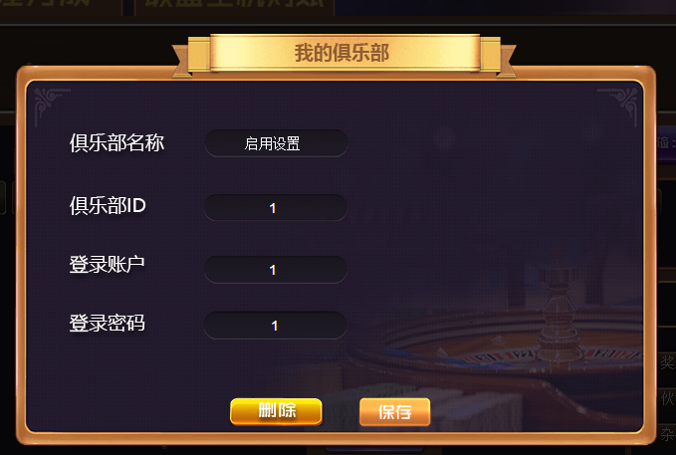
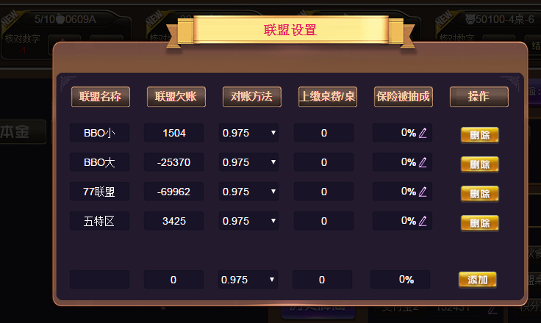
账号没有，启用过的时候，修改为下列

 |  |  | 正式启用之前的时间牌局数据不获取

 | 未启用 | 启用结算工具

启用设置
点击启用打开设置

俱乐部设置

俱乐部名称
俱乐部ID
官网后台账号
官网后台密码

输入名称
输入ID
输入账号
输入密码
保存

联盟设置
增加
 |  |  | 点击可以增加一行输入框

联盟名称
联盟欠账
对账方法
桌子费
保险被抽

请输入名称
0
0.975
0
0
保存

增加

开始启用

